表紙
ありがとうございます♪

 |  | 調査報告・御見積書

 | お住まいの塗替えリフォーム

 |  | 蟻川 順子 様

 |  |  |  | 日本一親切な塗装専門職人直営の店

 |  |  |  | ㈱ステージアッププロジェクト

 |  |  |  | 〒370-0001 高崎市中尾町870-1

 |  |  |  | TEL 0120-961-561

 |  |  |  |  |  |  | あした晴れるといいなぁ～♪

 | 塗装を検討されている“あなた”へ

相見積りでは、まずは以下2つの塗装会社のタイプを選択することになります。

 | 蟻川 順子 様

 | こんにちは。ステージアッププロジェクトの根岸です。

 | 早速ですが、 | 蟻川 順子 様 | に1つ大事な質問をさせてください。

 | 蟻川 順子 様 | は、今回検討されている塗装工事で、次のどちらの要望に近いですか？

 | ①【安心期間：5年】質はそれなりでもいい。とにかく安く済ませたい
 | ②【安心期間：10年以上】多少予算がかかっても、より長く安心して住める工事がいい

 | もちろん、私たちは、求められればどちらの工事も実施できます。
 | ですが、スポーツが得意な人がいれば勉強が得意な人もいるように、
 | 塗装会社にも得意な工事と苦手な工事が存在します。

 | それが最もよく表れるのが、先ほどの①と②の工事です。

 | 相見積もりで良いところは、なんと言っても価格を一括で比較できることですよね。
 | ですが、塗装会社にとっては、相見積りの場合、契約をとるために
 | ①の工事しか提案できなくなります。
 | それを証明できるのが、ポータルサイト（紹介サイト）には、
 | ①の工事が得意な塗装会社が集まりがちという事です。

 | 私どもステージアッププロジェクトは、下請け制度を無くした地元職人による責任施工で
 | 全日本ベスト塗装店最優秀賞を受賞しており、②の工事を得意としています。
 | ですから、

 | ● ハウスメーカーで200万以上かかる品質の工事が150万でできる
 | ● 10年保証がついた塗料を、訓練されたカリスマ職人が実施するのでムラがない
 | ● 塗装業界には気性の荒い職人も多いが、当社ではそれがない
 | ● 完工後も保証期間中は一切の言い訳無しに対応する。
 | こういった、①の工事を得意とする会社にはないサービスを行うことが可能です。
 | その証拠に、数あるポータルサイト内でも【工事品質】【担当者の対応】は
 | 高評価をいただいています。
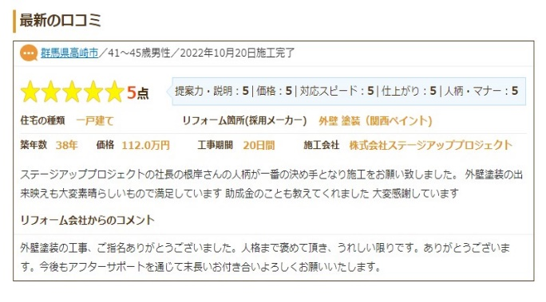
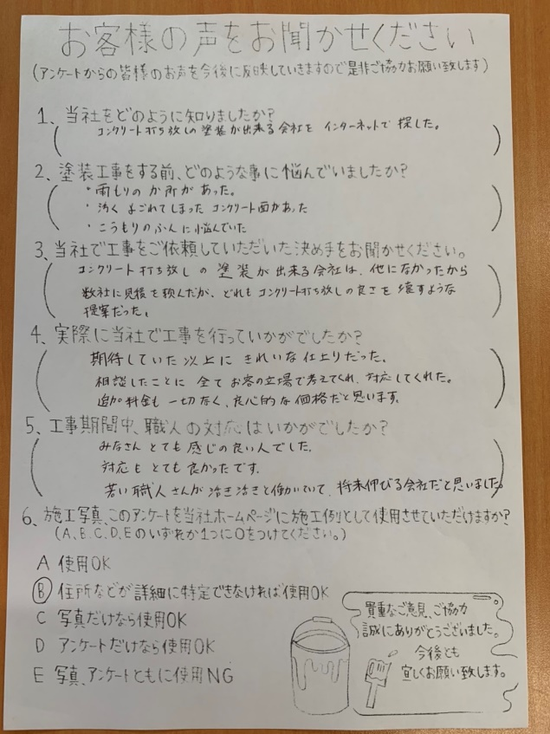

 | 私たちは、②の工事を希望される方にとってはピッタリの会社です。 ですが、
 | その一方で、先ほどの理由から価格だけは他社と同じ水準に収めることができません。

 | したがって、もしあなたが「今回は事情があって価格を最優先している」という場合には、
 | 当社よりも①の工事を得意とする会社を選んだほうが満足できるかと思います。

 | 繰り返しになりますが、塗装会社には得意とする工事が2種類あります。私どもは
 | ②の工事を得意としておりますので、お互いのミスマッチを起こさないために事前に
 | お話させていただきました。

 | より満足のいく塗装工事を実現させるために、この情報がお役に立てたらなら嬉しいです。
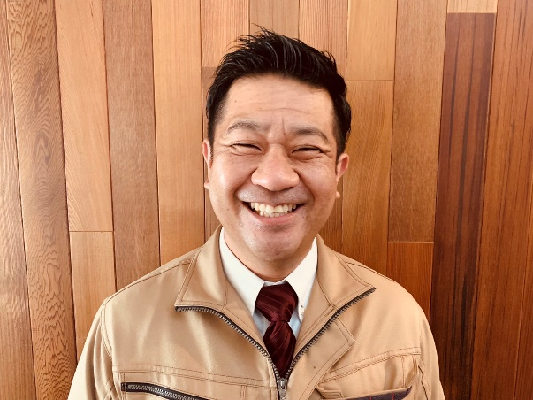

 |  |  |  |  | 株式会社ステージアッププロジェクト

 |  |  |  |  |  | 代表取締役 根岸 辰博

 | 昭和57年11月26日生まれ

新・調査用紙
しっかり、きっちり。だから安心！ 塗装専門店 手塗り 《丁寧》

 |  |  | 蟻川 順子 様 |  | 調査報告書

現場住所： |  | 370-0072 群馬県高崎市大八木町2014-12

お客様住所： |  | 同上

電話番号： |  | 09022036838

調査日： 令和 5年12月26日
 |  |  |  |  |  | 【状況及び現況】

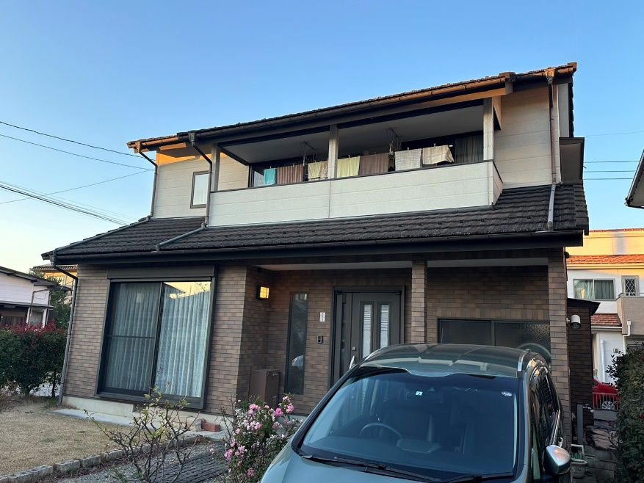 |  |  |  |  |  | 構造： | 木造

 |  |  |  |  |  | 外壁： | 窯業系サイディング

 |  |  |  |  |  | 屋根： | 乾式スレート瓦

 |  |  |  |  |  | 築年数： | 20年

 |  |  |  |  |  | 足場 | ㎡ | 壁高圧洗浄 | ㎡
 |  |  |  |  |  |  | 320 |  | 131

 |  |  |  |  |  | 【塗り面積 ㎡・ｍ・式】

 |  |  |  |  |  | 屋 根 | 108.3 |  | ㎡

 |  |  |  |  |  | 外 壁 | 101 |  | ㎡

 |  |  |  |  |  | コーキング | 112 |  | ｍ

 |  |  |  |  |  | 軒 天 | 30.2 |  | ㎡

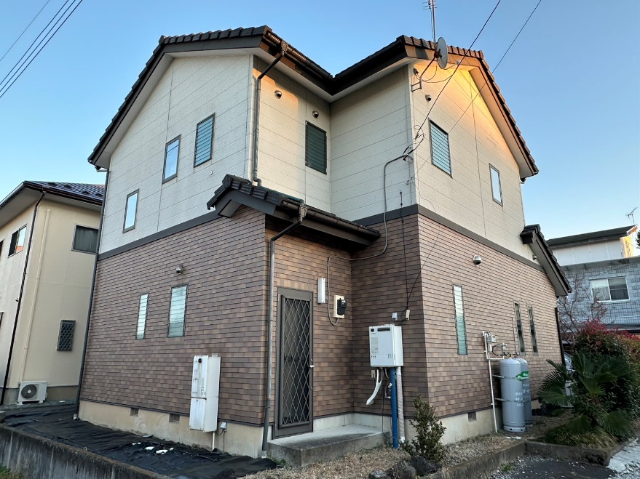 |  |  |  |  |  | 破風板 幕板 | 90.3 |  | ｍ

 |  |  |  |  |  | タスペーサー | 0 |  | ㎡

 |  |  |  |  |  | 屋根その他 | 0 |  | 式

 |  |  |  |  |  | 雨 樋 | 64.1 |  | ｍ

 |  |  |  |  |  | 雨 戸・戸袋 | 0 |  | ㎡

 |  |  |  |  |  | 水切 | 36.8 |  | ｍ

 |  |  |  |  |  | ベランダ床 | 4.3 |  | ㎡

 |  |  |  |  |  | 塀 | 0 |  | ㎡

 |  |  |  |  |  | 防水工事 | 0 |  | ㎡

 |  |  |  |  |  | 外壁その他 | 0 |  | 式

屋根・外壁塗装 調査・提案書 株式会社ステージアッププロジェクト

 | 屋根 ・ 調査報告書

 | 1. 屋根の状態

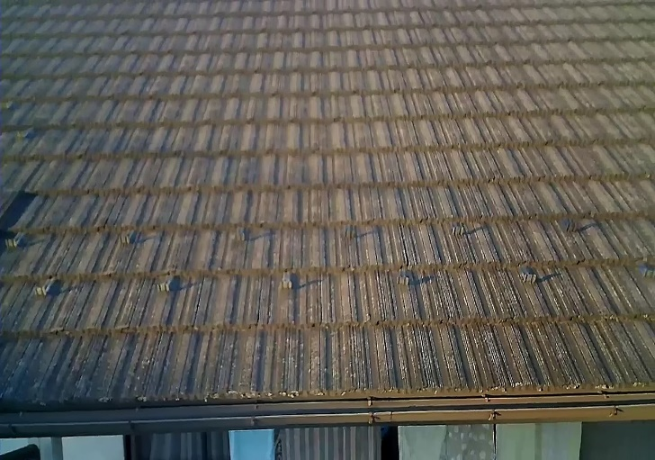
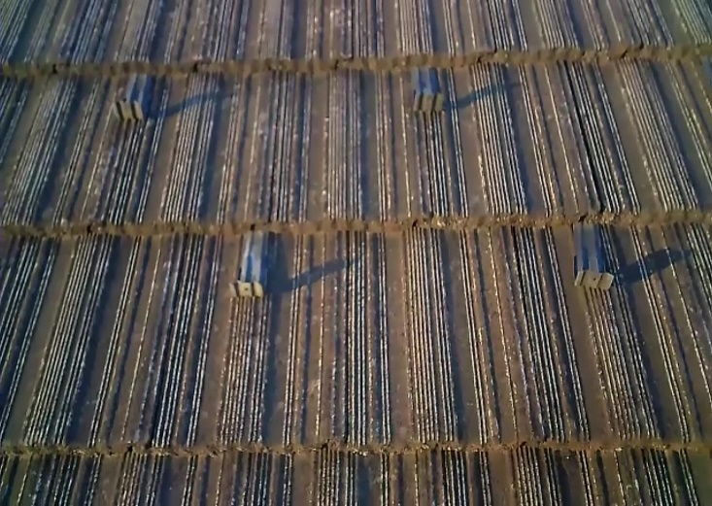

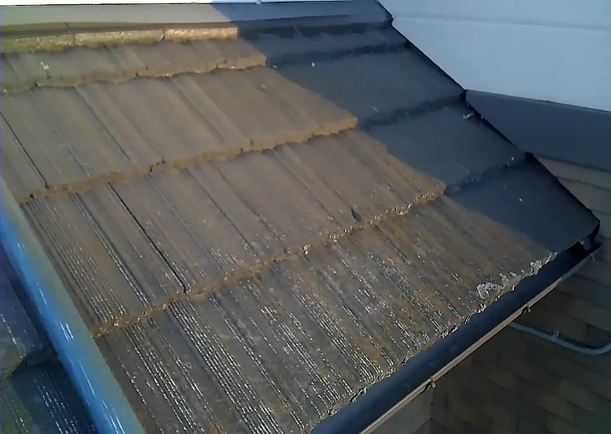 |  |  |  |  | 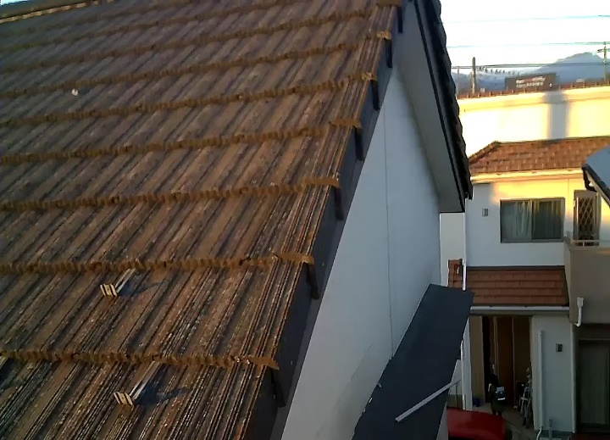

 | 屋根の状況について 【塗膜の防水・撥水効果】により耐久性・耐候性・防水性を高めます。 今回は高圧洗浄で汚れをきちんと洗浄し,のちに下地をベストな状態にしたうえで防水性・遮熱性 ・撥水性の高いトップコートを2回塗布し耐久性・耐候性・防水性を高めていきます。

屋根・外壁塗装 調査・提案書 株式会社ステージアッププロジェクト

 | 外壁 ・ 調査報告書

 | 2. 外壁の状態

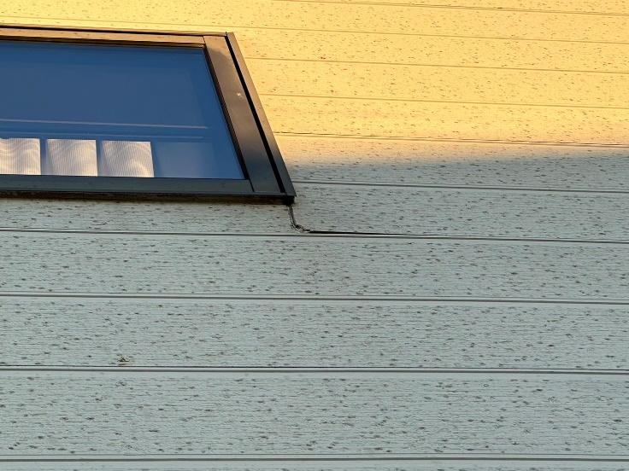 |  |  |  |  | 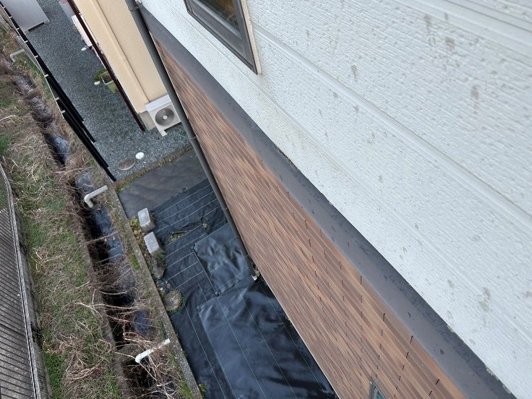

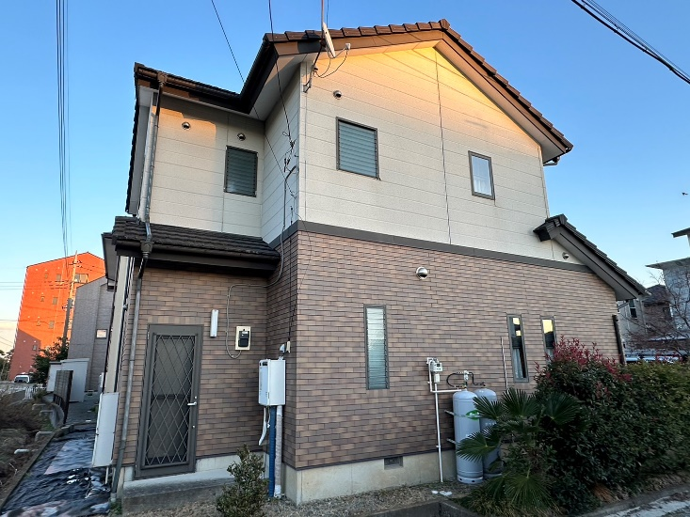 |  |  |  |  | 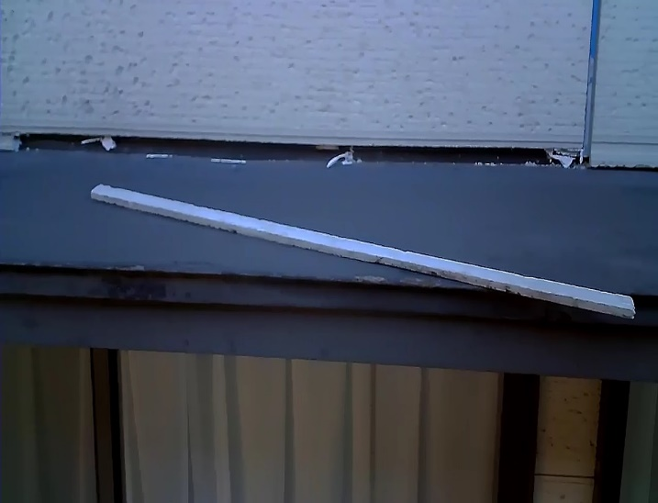

 | 外壁の状況について

 | 【塗膜の防水・撥水効果】により耐久性・耐候性・防水性を高めます。

 | 全体的に色あせ、反りが見受けられます。

 | このまま放置すると、外壁に剥がれや割れが多発し、壁内部にも湿気がこもり、家全体を

 | 風化させてしまう原因となりますので、防水性や防藻、防カビに優れ、透湿性のある塗料の

 | ご使用をお勧めいたします。

屋根・外壁塗装 調査・提案書 株式会社ステージアッププロジェクト

 | シーリング ・ 調査報告書

 | 3 コーキングの状態

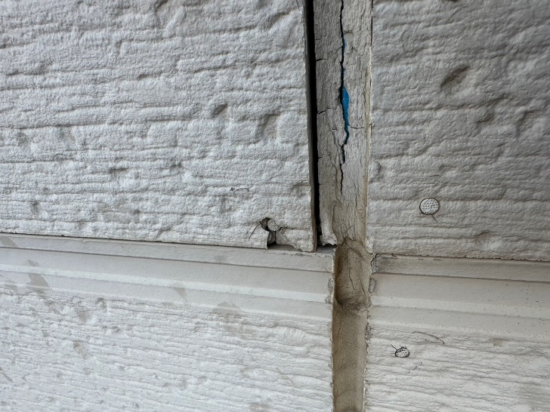 |  |  |  |  | 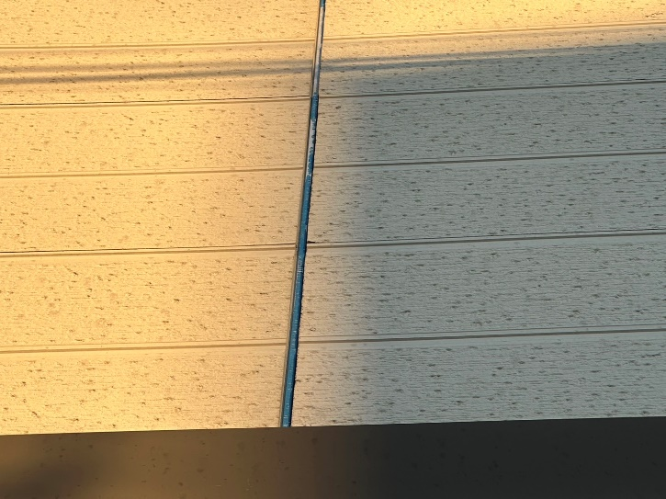

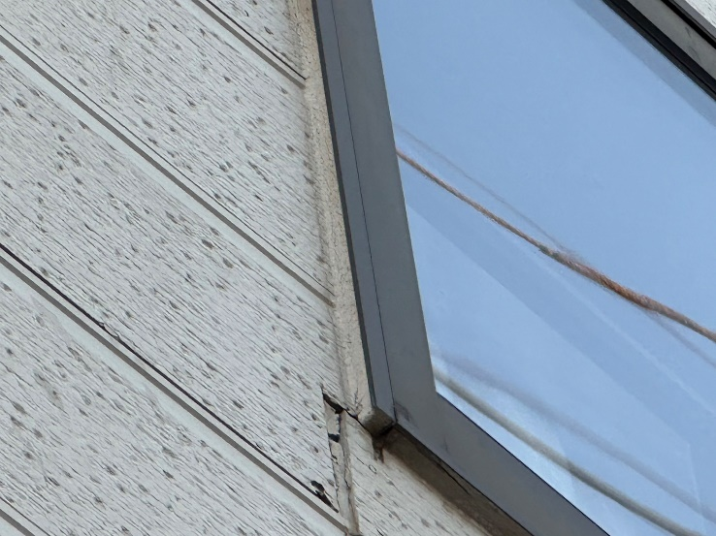 |  |  |  |  | 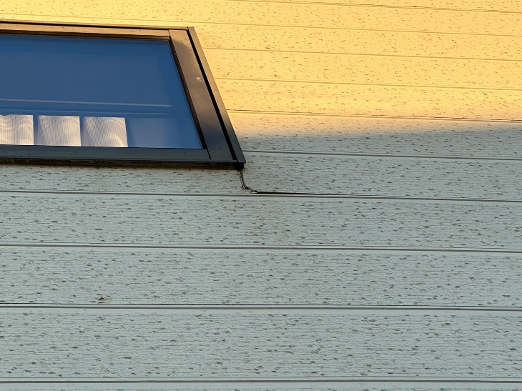

 | コーキングの状況について

 | 紫外線や雨・風など気候の変化、家全体の揺れなどにより劣化が進行します。

 | ヒビ割れや隙間などから雨水などの侵入により中の下地材の腐食につながります。

 | コーキングの役割としては固い外装版のクッションや防水性・気密性などがあげられす。

 | 現状としては機能低下の恐れがありますのでコーキング部分の工事をお勧めします。

屋根・外壁塗装 調査・提案書 株式会社ステージアッププロジェクト

 | 樋 ・破風板（鼻隠し） 調査報告書

 | 4. 雨樋の状態

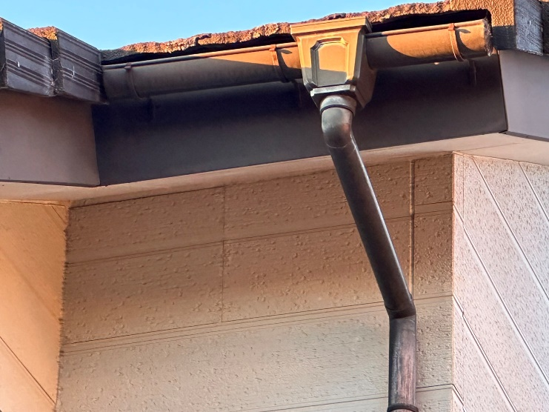
 |  |  |  |  | 雨樋の状況について

 |  |  |  |  | 雨樋はメンテナンスなしで30年と言われております。
 |  |  |  |  | 経年劣化により継手の隙間、軒樋の傾斜の異常、
 |  |  |  |  | 汚れなどによる詰まり、紫外線による雨樋の
 |  |  |  |  | 変形等が考えられます。
 |  |  |  |  | 使用する塗料を2回塗布し防水性・耐候性・耐久性を高めていきます。 使用する塗料を2回塗布し防水性・耐候性・耐久性を高めていきます。

 | 5. 破風板・鼻隠しの状態
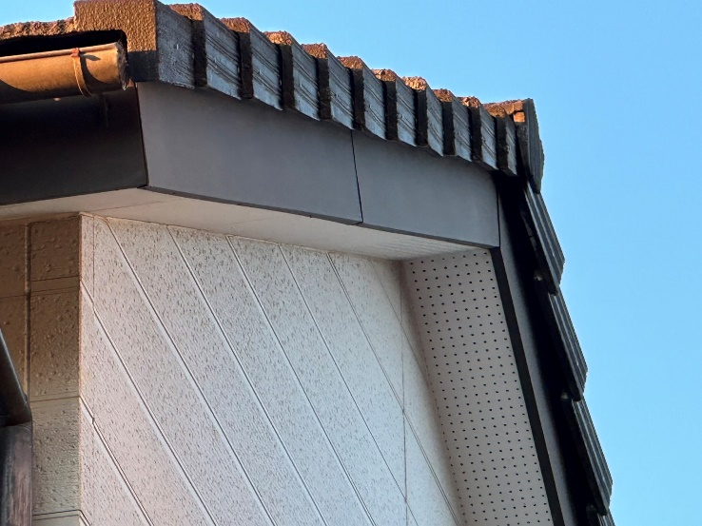

 | 破風板・鼻隠しの状況について 破風板・鼻隠し部分は雨・風・紫外線の影響を受けやすく劣化しやすい場所でもあります。 塗装の施工としましては高圧洗浄で付着物等を除去します。 ＃１２０研磨紙・ケレン棒などで塗料との密着を高めるために表面の目荒らしを行います。 その後、しっかり乾燥したら使用する塗料を2回塗布し防水性・耐候性・耐久性を高めていきます。

屋根・外壁塗装 調査・提案書 株式会社ステージアッププロジェクト

 | その他部位 ・ 調査報告書

 | 6. その他塗装箇所

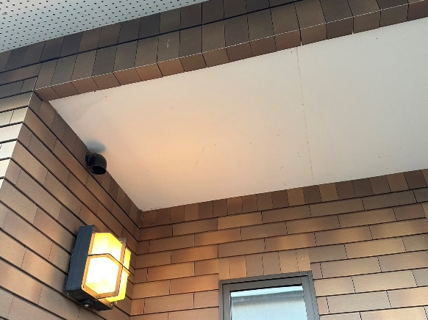 |  |  |  | 軒天 湿気が溜まりやすい場所になりますので透湿タイプのカチオン樹脂塗料にて仕上げていきます。

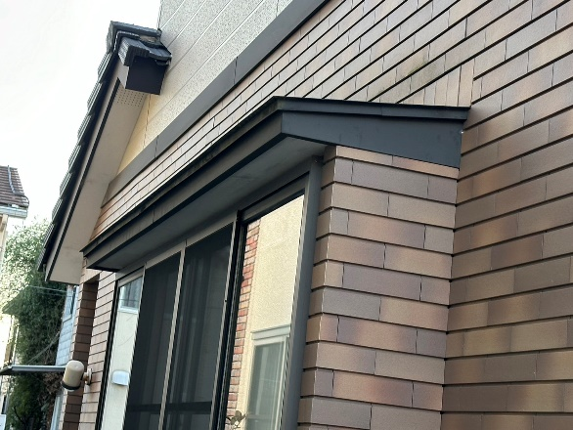 |  |  |  | 庇 出窓 ＃１２０研磨紙・ケレン棒などで塗料との密着を高めるために表面の目荒らしを行います。その後、使用する塗料で2回塗りで防水性・耐候性を高めていきます。

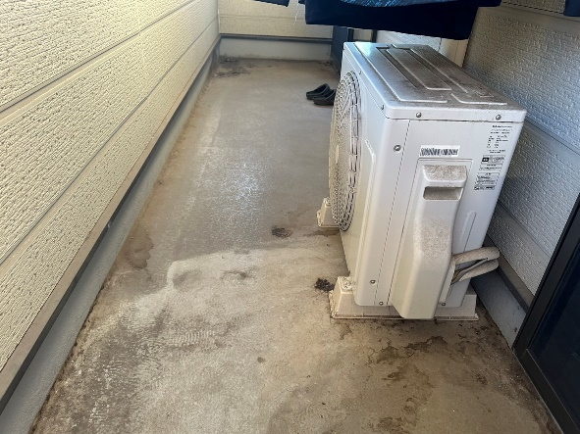 |  |  |  | ベランダ ＃１２０研磨紙・ケレン棒などで塗料との密着を高めるために表面の目荒らしを行います。その後、使用する塗料で2回塗りで防水性・耐候性を高めていきます。

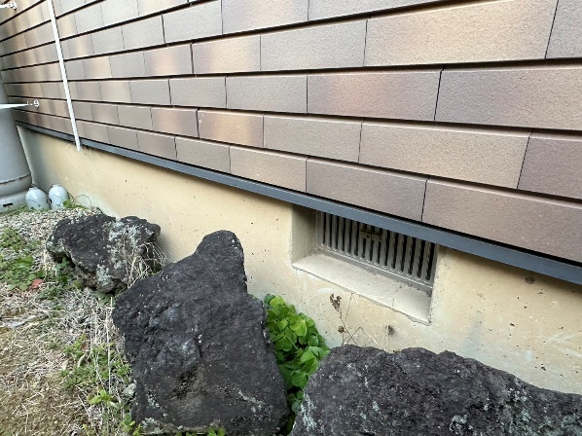
 |  |  |  | 水切 ＃１２０研磨紙・ケレン棒などで塗料との密着を高めるために表面の目荒らしを行います。その後、使用する塗料で2回塗りで防水性・耐候性を高めていきます。

屋根・外壁塗装 調査・提案書 株式会社ステージアッププロジェクト

 | 建物外 ・ 調査報告書

 | 7. その他塗装箇所

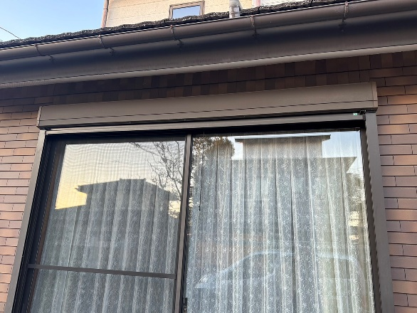 |  |  |  | シャッターボックス ＃１２０研磨紙・ケレン棒などで塗料との密着を高めるために表面の目荒らしを行います。その後、使用する塗料で2回塗りで防水性・耐候性を高めていきます。

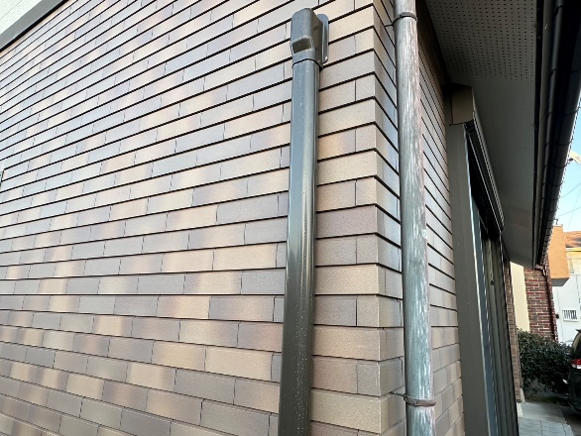 |  |  |  | エアコンホースカバー ・外壁色または樋色のどちらかお好きな 色で塗装いたします。

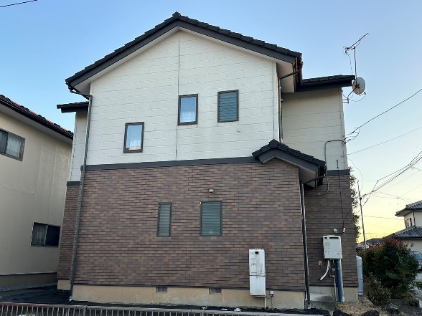 |  |  |  | 幕板 笠木 ＃１２０研磨紙・ケレン棒などで塗料との密着を高めるために表面の目荒らしを行います。その後、使用する塗料で2回塗りで防水性・耐候性を高めていきます。

 |  |  |  | 窓清掃

屋根・外壁塗装 調査・提案書 株式会社ステージアッププロジェクト

 | 屋根・外壁 調査報告書

 | 8. 仮設工事

 | 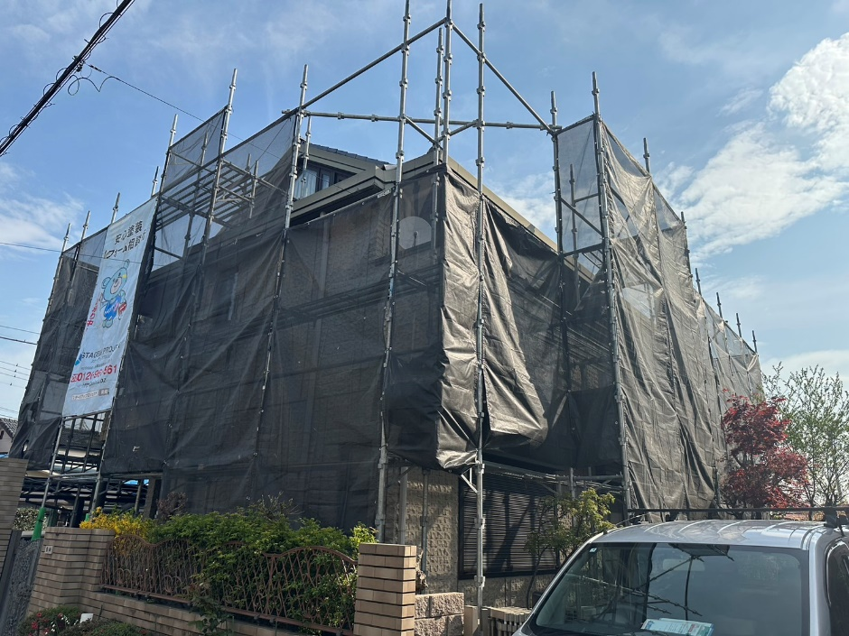

 | 足場設置・解体の日は４ｔトラックが駐停車いたします。 また作業中は金属音などが発生しますので事前に近隣の方へ挨拶回り等で周知致します。

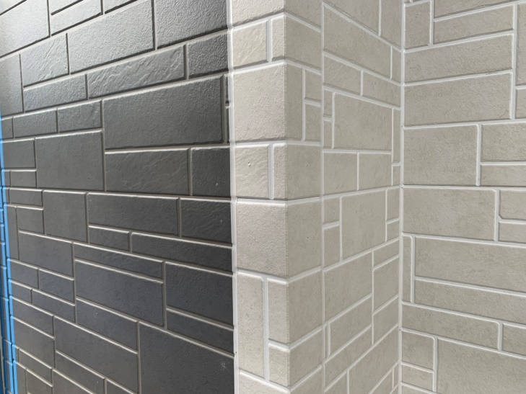 |  |  |  |  | 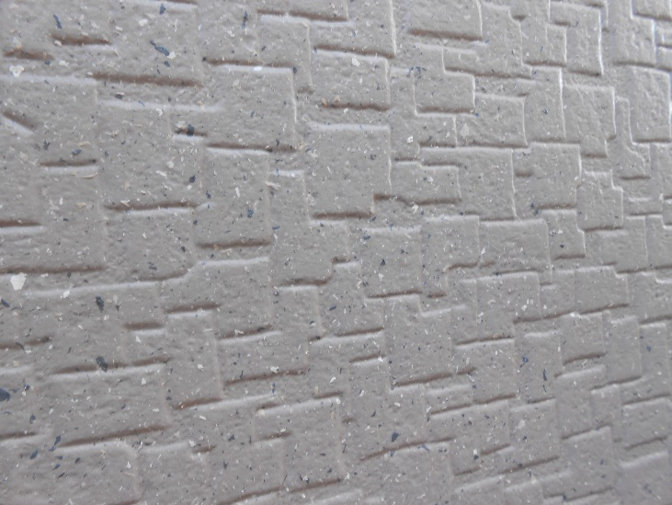

デザイン塗装 |  |  |  |  | 多彩模様

ご要望があればお申し付けください。

打ち合わせシート (2)
住宅リフォーム工事 色決め（打合せシート）

名前 |  |  |  |  |  | 日付

住所

TEL

足場日程 |  | 令和 年 月 日 ～ 令和 年 月 日頃まで |  |  |  |  | 着工予定

屋 根 |  | （タスペーサー） | 有 | 無
 |  | 下塗り
 |  | （塗料） |  |  | 鉄部・板金
 |  | （色） |  |  |  |  | （塗料）
外 壁 |  | 下塗り |  |  |  |  | （色）
 |  | （塗料） |  |  | 雨戸・シャッター |  | （塗料）
 |  | （色） |  |  |  |  | （色）
外 壁 |  | （塗料） |  |  | 塀 |  | （塗料）
 |  | （色） |  |  |  |  | （色）
デザイン塗装 |  | （塗料） |  |  | ベランダ床 |  | （塗料）
 |  | （色） |  |  |  |  | （色）
軒 天 |  | （塗料） |  |  | 玄関ドア |  | （塗料）
 |  | （色） |  |  |  |  | （色）
破風板・鼻隠し |  | （塗料） |  |  | 木部 |  | （塗料）
 |  | （色） |  |  |  |  | （色）
コーキング |  | （材料） |  |  | エアコンホース |  | （材料）
 |  | （色） |  |  |  |  | （色）
雨 樋 |  | （塗料） |  |  |  |  | （材料）
 |  | （色） |  |  |  |  | （色）

 | 上記の色の通り塗装工事を行うことに同意します。

※ | 工事前の色変更、仕上がってからの色変更は別途費用が発生いたしますのでご了承ください。

 |  |  |  |  | ご契約者 ご住所（ ）
 |  |  |  |  |  | フリガナ
 |  |  |  |  |  | お名前 ㊞
 |  |  |  |  |  | お電話

G
住宅リオフォーム工事（打合せシート）

名前 |  | 蟻川 順子 様 |  |  |  | 足場着工日

住所 |  | 370-0072 群馬県高崎市大八木町2014-12

TEL |  | 09022036838

足場日程 |  | 令和4年 月 日 ～ 令和4年 月 日頃まで |  |  |  |  | 着工予定

屋 根 |  | （タスペーサー） | 有 | 無
 |  | ＜シーラー＞ | エタニティEX2
 |  | （塗料） | シャングリラEX |  | 鉄部・板金 |  | 錆止め | エポ系2液型
 |  | （色） |  |  |  |  | （塗料） | シャングリラEX
外 壁 |  | （プライマー） | エタニティEX1 |  |  |  | （色）
 |  | （塗料） | シャングリラEX |  | 雨戸・シャッター |  | （塗料） | シャングリラEX
 |  | （色） |  |  |  |  | （色）
外 壁 |  | （塗料） | シャングリラEX |  | 塀 |  | （塗料） | ナノコンポジットW
 |  | （色） |  |  |  |  | （色）
デザイン塗装 |  | （塗料） | シャングリラEX |  | ベランダ床 |  | （塗料）
 |  | （色） |  |  |  |  | （色）
軒 天 |  | （塗料） | ケンエースGⅡ |  | 玄関ドア |  | （塗料） | シャングリラEX
 |  | （色） |  |  |  |  | （色）
破風板・鼻隠し |  | （塗料） | シャングリラEX |  | 木部 |  | （塗料） | キシラ Or PPSI
 |  | （色） |  |  |  |  | （色）
コーキング |  | （材料） | オートンイクシード（打替） |  |  |  | （材料）
 |  | （色） |  |  |  |  | （色）
雨 樋 |  | （塗料） | シャングリラEX |  |  |  | （材料）
 |  | （色） |  |  |  |  | （色）

 |  |  |  |  |  | 屋 根 | エタニティEX2
 |  |  |  |  |  |  | シャングリラEX
 |  |  |  |  |  | 外 壁 | エタニティEX1
 |  |  |  |  |  |  | シャングリラEX
 |  |  |  |  |  | 外 壁 | ------------
 |  |  |  |  |  |  | シャングリラEX
 |  |  |  |  |  | D | シャングリラEX
 |  |  |  |  |  | 軒 天 | ケンエースGⅡ
 |  |  |  |  |  | 破風板・鼻隠し | シャングリラEX
 |  |  |  |  |  | コーキング
 |  |  |  |  |  | 雨 樋 | シャングリラEX
 |  |  |  |  |  | 鉄部・板金 | シャングリラEX
 |  |  |  |  |  | 雨戸・シャッター | シャングリラEX
 |  |  |  |  |  | 塀 | ナノコンポジットW
 |  |  |  |  |  | 木部 | キシラ Or PPSI

A
住宅リオフォーム工事（打合せシート）

名前 |  | 蟻川 順子 様 |  |  |  | 足場着工日

住所 |  | 370-0072 群馬県高崎市大八木町2014-12

TEL |  | 09022036838

足場日程 |  | 令和4年 月 日 ～ 令和4年 月 日頃まで |  |  |  |  | 着工予定

屋 根 |  | （タスペーサー） | 有 | 無
 |  | ＜シーラー＞ | サーモテックシーラー
 |  | （塗料） | スーパー遮熱サーモSI |  | 鉄部・板金 |  | 錆止め | エポ系2液型
 |  | （色） |  |  |  |  | （塗料） | ピュアピュアシリコンEX
外 壁 |  | （プライマー） | エタニティ |  |  |  | （色）
 |  | （塗料） | ピュアピュアシリコンEX |  | 雨戸・シャッター |  | （塗料） | ピュアピュアシリコンEX
 |  | （色） |  |  |  |  | （色）
外 壁 |  | （塗料） | ピュアピュアシリコンEX |  | 塀 |  | （塗料） | ケンエースG2
 |  | （色） |  |  |  |  | （色）
デザイン塗装 |  | （塗料） | ピュアピュアシリコンEX |  | ベランダ床 |  | （塗料）
 |  | （色） |  |  |  |  | （色）
軒 天 |  | （塗料） | ケンエースGⅡ |  | 玄関ドア |  | （塗料） | ピュアピュアシリコンEX
 |  | （色） |  |  |  |  | （色）
破風板・鼻隠し |  | （塗料） | ピュアピュアシリコンEX |  | 木部 |  | （塗料） | キシラ Or PPSI
 |  | （色） |  |  |  |  | （色）
コーキング |  | （材料） | ノンブリードタイプ |  |  |  | （材料）
 |  | （色） |  |  |  |  | （色）
雨 樋 |  | （塗料） | ピュアピュアシリコンEX |  |  |  | （材料）
 |  | （色） |  |  |  |  | （色）

 |  |  |  |  |  | 屋 根 | サーモテックシーラー
 |  |  |  |  |  |  | スーパー遮熱サーモSI
 |  |  |  |  |  | 外 壁 | エタニティ
 |  |  |  |  |  |  | ピュアピュアシリコンEX
 |  |  |  |  |  | 外 壁 | ------------
 |  |  |  |  |  |  | ピュアピュアシリコンEX
 |  |  |  |  |  | D | ピュアピュアシリコンEX
 |  |  |  |  |  | 軒 天 | ケンエースGⅡ
 |  |  |  |  |  | 破風板・鼻隠し | ピュアピュアシリコンEX
 |  |  |  |  |  | コーキング
 |  |  |  |  |  | 雨 樋 | ピュアピュアシリコンEX
 |  |  |  |  |  | 鉄部・板金 | ピュアピュアシリコンEX
 |  |  |  |  |  | 雨戸・シャッター | ピュアピュアシリコンEX
 |  |  |  |  |  | 塀 | ケンエースG2
 |  |  |  |  |  | 木部 | キシラ Or PPSI

B
住宅リオフォーム工事（打合せシート）

名前 |  | 蟻川 順子 様 |  |  |  | 足場着工日

住所 |  | 370-0072 群馬県高崎市大八木町2014-12

TEL |  | 09022036838

足場日程 |  | 令和4年 月 日 ～ 令和4年 月 日頃まで |  |  |  |  | 着工予定

屋 根 |  | （タスペーサー） | 有 | 無
 |  | ＜シーラー＞ | エポパワーシーラー
 |  | （塗料） | リファイン500SIーIR |  | 鉄部・板金 |  | 錆止め | エポ系2液型
 |  | （色） |  |  |  |  | （塗料） | マックスシールドSI
外 壁 |  | （プライマー） | エポパワーシーラー |  |  |  | （色）
 |  | （塗料） | シリコンレボ1000 |  | 雨戸・シャッター |  | （塗料） | マックスシールドSI
 |  | （色） |  |  |  |  | （色）
外 壁 |  | （塗料） | シリコンレボ1000 |  | 塀 |  | （塗料） | ケンエースG2
 |  | （色） |  |  |  |  | （色）
デザイン塗装 |  | （塗料） | シリコンレボ1000 |  | ベランダ床 |  | （塗料）
 |  | （色） |  |  |  |  | （色）
軒 天 |  | （塗料） | ケンエースGⅡ |  | 玄関ドア |  | （塗料） | マックスシールドSI
 |  | （色） |  |  |  |  | （色）
破風板・鼻隠し |  | （塗料） | マックスシールドSI |  | 木部 |  | （塗料） | キシラ Or MSSI
 |  | （色） |  |  |  |  | （色）
コーキング |  | （材料） | ノンブリードタイプ |  |  |  | （材料）
 |  | （色） |  |  |  |  | （色）
雨 樋 |  | （塗料） | マックスシールドSI |  |  |  | （材料）
 |  | （色） |  |  |  |  | （色）

 |  |  |  |  |  | 屋 根 | エポパワーシーラー
 |  |  |  |  |  |  | リファイン500SIーIR
 |  |  |  |  |  | 外 壁 | エポパワーシーラー
 |  |  |  |  |  |  | シリコンレボ1000
 |  |  |  |  |  | 外 壁 | ------------
 |  |  |  |  |  |  | シリコンレボ1000
 |  |  |  |  |  | D | シリコンレボ1000
 |  |  |  |  |  | 軒 天 | ケンエースGⅡ
 |  |  |  |  |  | 破風板・鼻隠し | マックスシールドSI
 |  |  |  |  |  | コーキング
 |  |  |  |  |  | 雨 樋 | マックスシールドSI
 |  |  |  |  |  | 鉄部・板金 | マックスシールドSI
 |  |  |  |  |  | 雨戸・シャッター | マックスシールドSI
 |  |  |  |  |  | 塀 | ケンエースG2
 |  |  |  |  |  | 木部 | キシラ Or MSSI

C
住宅リオフォーム工事（打合せシート）

名前 |  | 蟻川 順子 様 |  |  |  | 足場着工日

住所 |  | 370-0072 群馬県高崎市大八木町2014-12

TEL |  | 09022036838

足場日程 |  | 令和4年 月 日 ～ 令和4年 月 日頃まで |  |  |  |  | 着工予定

屋 根 |  | （タスペーサー） | 有 | 無
 |  | ＜シーラー＞ | パワーシーラー
 |  | （塗料） | シリコンベスト |  | 鉄部・板金 |  | 錆止め | エポ系2液型
 |  | （色） |  |  |  |  | （塗料） | クリーンマイルドシリコン
外 壁 |  | （プライマー） | パワーシーラー |  |  |  | （色）
 |  | （塗料） | セラミシリコン |  | 雨戸・シャッター |  | （塗料） | クリーンマイルドシリコン
 |  | （色） |  |  |  |  | （色）
外 壁 |  | （塗料） | セラミシリコン |  | 塀 |  | （塗料） | リシンベース
 |  | （色） |  |  |  |  | （色）
デザイン塗装 |  | （塗料） | セラミシリコン |  | ベランダ床 |  | （塗料）
 |  | （色） |  |  |  |  | （色）
軒 天 |  | （塗料） | ケンエースGⅡ |  | 玄関ドア |  | （塗料） | クリーンマイルドシリコン
 |  | （色） |  |  |  |  | （色）
破風板・鼻隠し |  | （塗料） | クリーンマイルドシリコン |  | 木部 |  | （塗料） | キシラ Or クリーンMSI
 |  | （色） |  |  |  |  | （色）
コーキング |  | （材料） |  |  |  |  | （材料）
 |  | （色） |  |  |  |  | （色）
雨 樋 |  | （塗料） | クリーンマイルドシリコン |  |  |  | （材料）
 |  | （色） |  |  |  |  | （色）

 |  |  |  |  |  | 屋 根 | パワーシーラー
 |  |  |  |  |  |  | シリコンベスト
 |  |  |  |  |  | 外 壁 | パワーシーラー
 |  |  |  |  |  |  | セラミシリコン
 |  |  |  |  |  | 外 壁 | ------------
 |  |  |  |  |  |  | セラミシリコン
 |  |  |  |  |  | D | セラミシリコン
 |  |  |  |  |  | 軒 天 | ケンエースGⅡ
 |  |  |  |  |  | 破風板・鼻隠し | クリーンマイルドシリコン
 |  |  |  |  |  | コーキング
 |  |  |  |  |  | 雨 樋 | クリーンマイルドシリコン
 |  |  |  |  |  | 鉄部・板金 | クリーンマイルドシリコン
 |  |  |  |  |  | 雨戸・シャッター | クリーンマイルドシリコン
 |  |  |  |  |  | 塀 | リシンベース
 |  |  |  |  |  | 木部 | キシラ Or クリーンMSI

打ち合わせシート
P
住宅リオフォーム工事（打合せシート）

名前 | 蟻川 順子 様 |  |  |  | 足場着工日

住所 | 370-0072 群馬県高崎市大八木町2014-12

TEL | 09022036838

足場日程 | 令和4年 月 日 ～ 令和4年 月 日頃まで |  |  |  |  | 着工予定

屋 根 | （タスペーサー） | 有 | 無
 | ＜シーラー＞ | エタニティEX2
 | （塗料） | クールくんマイティ―シリコン | クールくんマイティ―シリコン | 鉄部・板金 |  | 錆止め | エポ系2液型
 | （色） |  |  |  |  | （塗料） | シャングリラEX
外 壁 | （プライマー） | エタニティEX1 |  |  |  | （色）
 | （塗料） | クールくんマイティ―シリコン | クールくんマイティ―シリコン | 雨戸・シャッター |  | （塗料） | シャングリラEX
 | （色） |  |  |  |  | （色）
外 壁 | （塗料） | クールくんマイティ―シリコン | クールくんマイティ―シリコン | 塀 |  | （塗料） | ナノコンポジットW
 | （色） |  |  |  |  | （色）
デザイン塗装 | （塗料） | クールくんマイティ―シリコン |  | ベランダ床 |  | （塗料） | FRPトップコート
 | （色） |  |  |  |  | （色）
軒 天 | （塗料） | ケンエースGⅡ |  | 玄関ドア |  | （塗料） | シャングリラEX
 | （色） |  |  |  |  | （色）
破風板・鼻隠し | （塗料） | シャングリラEX |  | 木部 |  | （塗料） | キシラ Or PPSI
 | （色） |  |  |  |  | （色）
コーキング | （材料） | オートンイクシード（打替） |  |  |  | （材料）
 | （色） |  |  |  |  | （色）
雨 樋 | （塗料） | シャングリラEX |  |  |  | （材料）
 | （色） |  |  |  |  | （色）

 |  |  |  |  | 屋 根 | エタニティEX2
 |  |  |  |  |  | クールくんマイティ―シリコン
 |  |  |  |  |  | クールくんマイティ―シリコン
 |  |  |  |  | 外 壁 | エタニティEX1
 |  |  |  |  |  | クールくんマイティ―シリコン
 |  |  |  |  |  | クールくんマイティ―シリコン
 |  |  |  |  | D | クールくんマイティ―シリコン
 |  |  |  |  | 軒 天 | ケンエースGⅡ
 |  |  |  |  | 破風板・鼻隠し | シャングリラEX
 |  |  |  |  | コーキング | オートンイクシード（打替）
 |  |  |  |  | 雨 樋 | シャングリラEX
 |  |  |  |  | 鉄部・板金 | シャングリラEX
 |  |  |  |  | 雨戸・シャッター | シャングリラEX
 |  |  |  |  | 塀 | ナノコンポジットW
 |  |  |  |  | 木部 | キシラ Or PPSI

G
住宅リオフォーム工事（打合せシート）

名前 | 蟻川 順子 様 |  |  |  | 足場着工日

住所 | 370-0072 群馬県高崎市大八木町2014-12

TEL | 09022036838

足場日程 | 令和4年 月 日 ～ 令和4年 月 日頃まで |  |  |  |  | 着工予定

屋 根 | （タスペーサー） | 有 | 無
 | ＜シーラー＞ | エタニティEX2
 | （塗料） | シャングリラEX |  | 鉄部・板金 |  | 錆止め | エポ系2液型
 | （色） |  |  |  |  | （塗料） | シャングリラEX
外 壁 | （プライマー） | エタニティEX1 |  |  |  | （色）
 | （塗料） | シャングリラEX |  | 雨戸・シャッター |  | （塗料） | シャングリラEX
 | （色） |  |  |  |  | （色）
外 壁 | （塗料） | シャングリラEX |  | 塀 |  | （塗料） | ナノコンポジットW
 | （色） |  |  |  |  | （色）
デザイン塗装 | （塗料） | シャングリラEX |  | ベランダ床 |  | （塗料）
 | （色） |  |  |  |  | （色）
軒 天 | （塗料） | ケンエースGⅡ |  | 玄関ドア |  | （塗料） | シャングリラEX
 | （色） |  |  |  |  | （色）
破風板・鼻隠し | （塗料） | シャングリラEX |  | 木部 |  | （塗料） | キシラ Or PPSI
 | （色） |  |  |  |  | （色）
コーキング | （材料） | オートンイクシード（打替） |  |  |  | （材料）
 | （色） |  |  |  |  | （色）
雨 樋 | （塗料） | シャングリラEX |  |  |  | （材料）
 | （色） |  |  |  |  | （色）

 |  |  |  |  | 屋 根 | エタニティEX2
 |  |  |  |  |  | シャングリラEX
 |  |  |  |  | 外 壁 | エタニティEX1
 |  |  |  |  |  | シャングリラEX
 |  |  |  |  | 外 壁 | ------------
 |  |  |  |  |  | シャングリラEX
 |  |  |  |  | D | シャングリラEX
 |  |  |  |  | 軒 天 | ケンエースGⅡ
 |  |  |  |  | 破風板・鼻隠し | シャングリラEX
 |  |  |  |  | コーキング
 |  |  |  |  | 雨 樋 | シャングリラEX
 |  |  |  |  | 鉄部・板金 | シャングリラEX
 |  |  |  |  | 雨戸・シャッター | シャングリラEX
 |  |  |  |  | 塀 | ナノコンポジットW
 |  |  |  |  | 木部 | キシラ Or PPSI

A
住宅リオフォーム工事（打合せシート）

名前 | 蟻川 順子 様 |  |  |  | 足場着工日

住所 | 370-0072 群馬県高崎市大八木町2014-12

TEL | 09022036838

足場日程 | 令和4年 月 日 ～ 令和4年 月 日頃まで |  |  |  |  | 着工予定

屋 根 | （タスペーサー） | 有 | 無
 | ＜シーラー＞ | サーモテックシーラー
 | （塗料） | スーパー遮熱サーモSI |  | 鉄部・板金 |  | 錆止め | エポ系2液型
 | （色） |  |  |  |  | （塗料） | ピュアピュアシリコンEX
外 壁 | （プライマー） | エタニティ |  |  |  | （色）
 | （塗料） | ピュアピュアシリコンEX |  | 雨戸・シャッター |  | （塗料） | ピュアピュアシリコンEX
 | （色） |  |  |  |  | （色）
外 壁 | （塗料） | ピュアピュアシリコンEX |  | 塀 |  | （塗料） | ケンエースG2
 | （色） |  |  |  |  | （色）
デザイン塗装 | （塗料） | ピュアピュアシリコンEX |  | ベランダ床 |  | （塗料）
 | （色） |  |  |  |  | （色）
軒 天 | （塗料） | ケンエースGⅡ |  | 玄関ドア |  | （塗料） | ピュアピュアシリコンEX
 | （色） |  |  |  |  | （色）
破風板・鼻隠し | （塗料） | ピュアピュアシリコンEX |  | 木部 |  | （塗料） | キシラ Or PPSI
 | （色） |  |  |  |  | （色）
コーキング | （材料） | ノンブリードタイプ |  |  |  | （材料）
 | （色） |  |  |  |  | （色）
雨 樋 | （塗料） | ピュアピュアシリコンEX |  |  |  | （材料）
 | （色） |  |  |  |  | （色）

 |  |  |  |  | 屋 根 | サーモテックシーラー
 |  |  |  |  |  | スーパー遮熱サーモSI
 |  |  |  |  | 外 壁 | エタニティ
 |  |  |  |  |  | ピュアピュアシリコンEX
 |  |  |  |  | 外 壁 | ------------
 |  |  |  |  |  | ピュアピュアシリコンEX
 |  |  |  |  | D | ピュアピュアシリコンEX
 |  |  |  |  | 軒 天 | ケンエースGⅡ
 |  |  |  |  | 破風板・鼻隠し | ピュアピュアシリコンEX
 |  |  |  |  | コーキング
 |  |  |  |  | 雨 樋 | ピュアピュアシリコンEX
 |  |  |  |  | 鉄部・板金 | ピュアピュアシリコンEX
 |  |  |  |  | 雨戸・シャッター | ピュアピュアシリコンEX
 |  |  |  |  | 塀 | ケンエースG2
 |  |  |  |  | 木部 | キシラ Or PPSI

B
住宅リオフォーム工事（打合せシート）

名前 | 蟻川 順子 様 |  |  |  | 足場着工日

住所 | 370-0072 群馬県高崎市大八木町2014-12

TEL | 09022036838

足場日程 | 令和4年 月 日 ～ 令和4年 月 日頃まで |  |  |  |  | 着工予定

屋 根 | （タスペーサー） | 有 | 無
 | ＜シーラー＞ | エポパワーシーラー
 | （塗料） | リファイン500SIーIR |  | 鉄部・板金 |  | 錆止め | エポ系2液型
 | （色） |  |  |  |  | （塗料） | マックスシールドSI
外 壁 | （プライマー） | エポパワーシーラー |  |  |  | （色）
 | （塗料） | シリコンレボ1000 |  | 雨戸・シャッター |  | （塗料） | マックスシールドSI
 | （色） |  |  |  |  | （色）
外 壁 | （塗料） | シリコンレボ1000 |  | 塀 |  | （塗料） | ケンエースG2
 | （色） |  |  |  |  | （色）
デザイン塗装 | （塗料） | シリコンレボ1000 |  | ベランダ床 |  | （塗料）
 | （色） |  |  |  |  | （色）
軒 天 | （塗料） | ケンエースGⅡ |  | 玄関ドア |  | （塗料） | マックスシールドSI
 | （色） |  |  |  |  | （色）
破風板・鼻隠し | （塗料） | マックスシールドSI |  | 木部 |  | （塗料） | キシラ Or MSSI
 | （色） |  |  |  |  | （色）
コーキング | （材料） | ノンブリードタイプ |  |  |  | （材料）
 | （色） |  |  |  |  | （色）
雨 樋 | （塗料） | マックスシールドSI |  |  |  | （材料）
 | （色） |  |  |  |  | （色）

 |  |  |  |  | 屋 根 | エポパワーシーラー
 |  |  |  |  |  | リファイン500SIーIR
 |  |  |  |  | 外 壁 | エポパワーシーラー
 |  |  |  |  |  | シリコンレボ1000
 |  |  |  |  | 外 壁 | ------------
 |  |  |  |  |  | シリコンレボ1000
 |  |  |  |  | D | シリコンレボ1000
 |  |  |  |  | 軒 天 | ケンエースGⅡ
 |  |  |  |  | 破風板・鼻隠し | マックスシールドSI
 |  |  |  |  | コーキング
 |  |  |  |  | 雨 樋 | マックスシールドSI
 |  |  |  |  | 鉄部・板金 | マックスシールドSI
 |  |  |  |  | 雨戸・シャッター | マックスシールドSI
 |  |  |  |  | 塀 | ケンエースG2
 |  |  |  |  | 木部 | キシラ Or MSSI

C
住宅リオフォーム工事（打合せシート）

名前 | 蟻川 順子 様 |  |  |  | 足場着工日

住所 | 370-0072 群馬県高崎市大八木町2014-12

TEL | 09022036838

足場日程 | 令和4年 月 日 ～ 令和4年 月 日頃まで |  |  |  |  | 着工予定

屋 根 | （タスペーサー） | 有 | 無
 | ＜シーラー＞ | パワーシーラー
 | （塗料） | シリコンベスト |  | 鉄部・板金 |  | 錆止め | エポ系2液型
 | （色） |  |  |  |  | （塗料） | クリーンマイルドシリコン
外 壁 | （プライマー） | パワーシーラー |  |  |  | （色）
 | （塗料） | セラミシリコン |  | 雨戸・シャッター |  | （塗料） | クリーンマイルドシリコン
 | （色） |  |  |  |  | （色）
外 壁 | （塗料） | セラミシリコン |  | 塀 |  | （塗料） | リシンベース
 | （色） |  |  |  |  | （色）
デザイン塗装 | （塗料） | セラミシリコン |  | ベランダ床 |  | （塗料）
 | （色） |  |  |  |  | （色）
軒 天 | （塗料） | ケンエースGⅡ |  | 玄関ドア |  | （塗料） | クリーンマイルドシリコン
 | （色） |  |  |  |  | （色）
破風板・鼻隠し | （塗料） | クリーンマイルドシリコン |  | 木部 |  | （塗料） | キシラ Or クリーンMSI
 | （色） |  |  |  |  | （色）
コーキング | （材料） |  |  |  |  | （材料）
 | （色） |  |  |  |  | （色）
雨 樋 | （塗料） | クリーンマイルドシリコン |  |  |  | （材料）
 | （色） |  |  |  |  | （色）

 |  |  |  |  | 屋 根 | パワーシーラー
 |  |  |  |  |  | シリコンベスト
 |  |  |  |  | 外 壁 | パワーシーラー
 |  |  |  |  |  | セラミシリコン
 |  |  |  |  | 外 壁 | ------------
 |  |  |  |  |  | セラミシリコン
 |  |  |  |  | D | セラミシリコン
 |  |  |  |  | 軒 天 | ケンエースGⅡ
 |  |  |  |  | 破風板・鼻隠し | クリーンマイルドシリコン
 |  |  |  |  | コーキング
 |  |  |  |  | 雨 樋 | クリーンマイルドシリコン
 |  |  |  |  | 鉄部・板金 | クリーンマイルドシリコン
 |  |  |  |  | 雨戸・シャッター | クリーンマイルドシリコン
 |  |  |  |  | 塀 | リシンベース
 |  |  |  |  | 木部 | キシラ Or クリーンMSI

保証書
 |  | 工事保証書

蟻川 順子 様

工事名 : |  | 塗装工事

現場住所 : |  | 370-0072 群馬県高崎市大八木町2014-12

プラチナ
ステージアップ
ご契約プラン : |  | 屋根
 |  | 外壁

保障期間 : |  | 屋根 | 令和6年2月9日～令和16年2月8日までの10年間
 |  | 外壁 | 令和6年2月9日～令和13年2月8日までの7年間

免責事項 | ～次の項に該当する場合は、保障適応外といたします～
 | 1. 躯体、構造体による腐食などで起こる場合
 | 2. 通常予想される自然の劣化
 | 3. 火災、天災等の不可抗力により生じた場合
 | 4. 使用、利用上の不注意及び不適当な管理による場合
 | 5. 第三者による人為的な塗装損傷
 | 6. 周辺環境、塩害、公害、凍害に起因するもの
 | 7. 増改築に起因するもの
 | 8. 塀、ベランダの塗装工事は対象外になります
 | 9. コーキング上の塗膜の割れは対象外になります

この度は、ステージアッププロジェクトとお付き合い頂き、
本当にありがとうございました。素敵なお家になりましたね。
私たちは自信を持ってあなたにお届けしておりますが、
万が一、気になるところがありましたら、遠慮なく、
お知らせください。速やかにご対応いたしますので
ご安心くださいませ。

 |  |  | 代表取締役 根岸 辰博

 |  |  | 日本一親切な外壁塗装専門店
 |  |  | ㈱ステージアッププロジェクト
 |  |  | 本店 高崎市中尾町870-1
 |  |  | 電話 0120-961-561

